Sheet1
FXS Port no: | Kablo renkleri
1 | mavi beyaz
2 | turuncu beyaz
3 | yeşil beyaz,
4 | kahve beyaz
5 | gri beyaz,
6 | mavi kırmızı
7 | turuncu kırmızı
8 | yeşil kırmızı
9 | kahve kırmızı
10 | gri kırmızı
11 | mavi siyah
12 | turuncu siyah
13 | yeşil siyah
14 | kahve siyah
15 | gri siyah
16 | mavi sarı
17 | turuncu sarı
18 | yeşil sarı
19 | kahve sarı
20 | gri sarı
21 | mavi mor
22 | turuncu mor
23 | yeşil mor
24 | kahve mor

Centronics 50 pin bağlantı şeması Erkek VEYA Dişi
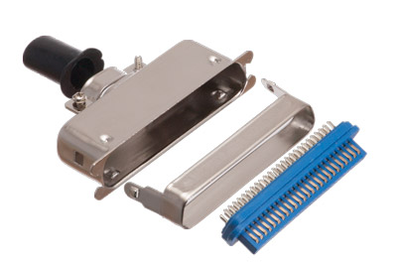

line NO | pin | pin
1 | 1 | 26
2 | 2 | 27
3 | 3 | 28
4 | 4 | 29
5 | 5 | 30
6 | 6 | 31
7 | 7 | 32
8 | 8 | 33
9 | 9 | 34
10 | 10 | 35
11 | 11 | 36
12 | 12 | 37
13 | 13 | 38
14 | 14 | 39
15 | 15 | 40
16 | 16 | 41
17 | 17 | 42
18 | 18 | 43
19 | 19 | 44
20 | 20 | 45
21 | 21 | 46
22 | 22 | 47
23 | 23 | 48
24 | 24 | 49

